项目市场化平台首页对接问题
平台定位里的图标，点击的时候图标有一点变形。

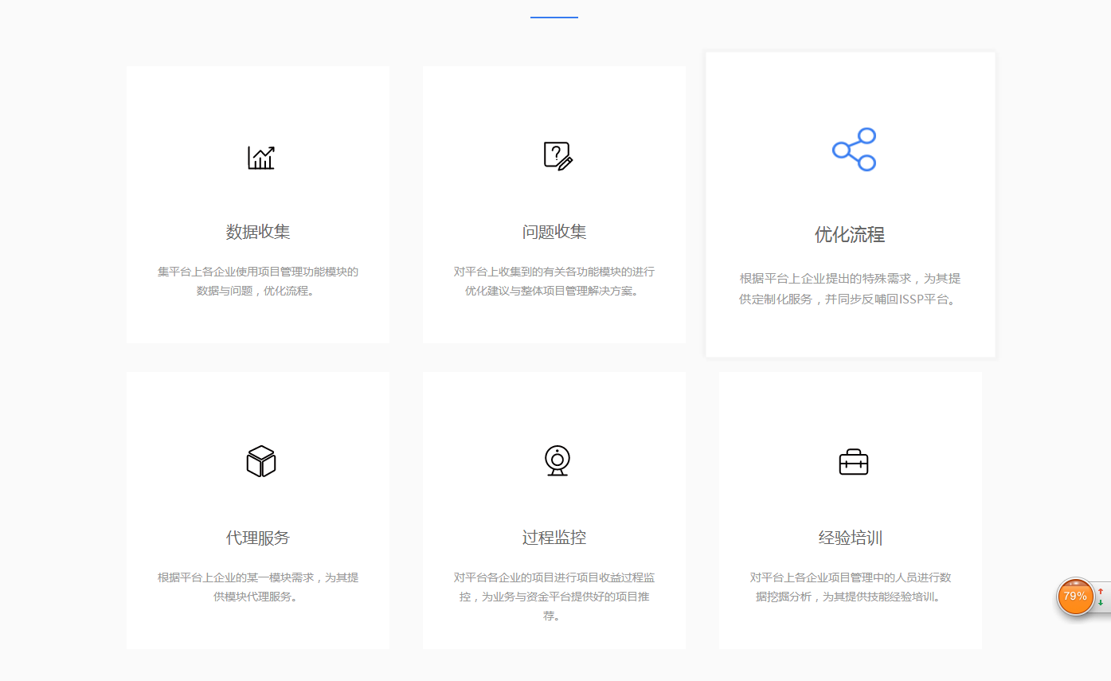

启动项目阶段：图标颜色太深了，白色块圆型阴影没有了。

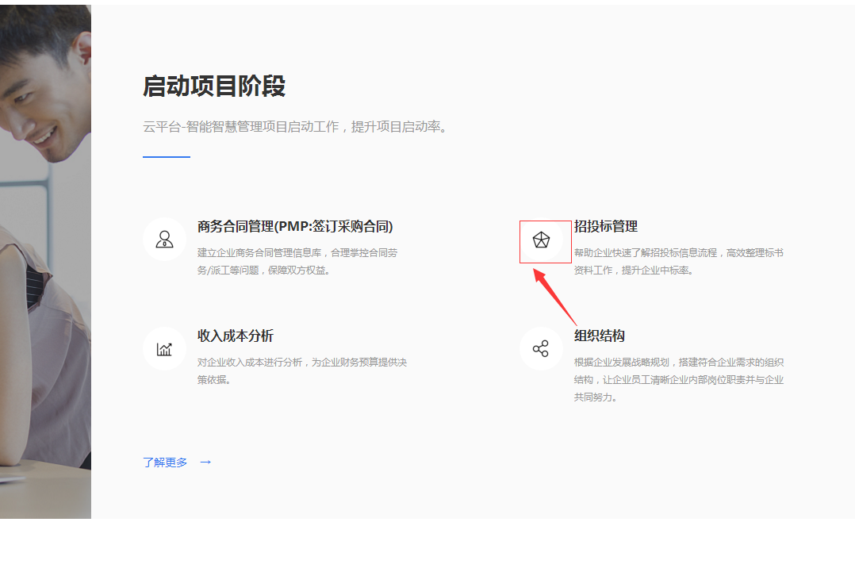

项目实施阶段：回款管理后面增加字段(PMP:项目的收尾工作) 2.字段要根据相应的功能改过来。

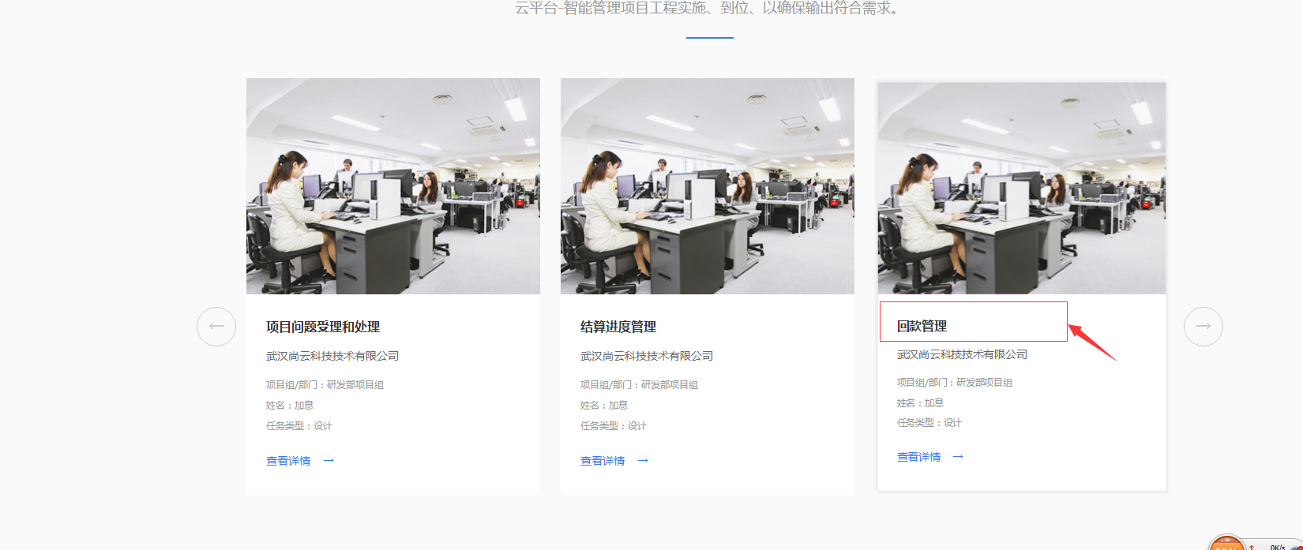

任务分配管理：任务分配管理后面增加字段(PMP:项目的目标和优先等级） 2.字段要根据相应的功能改过来。

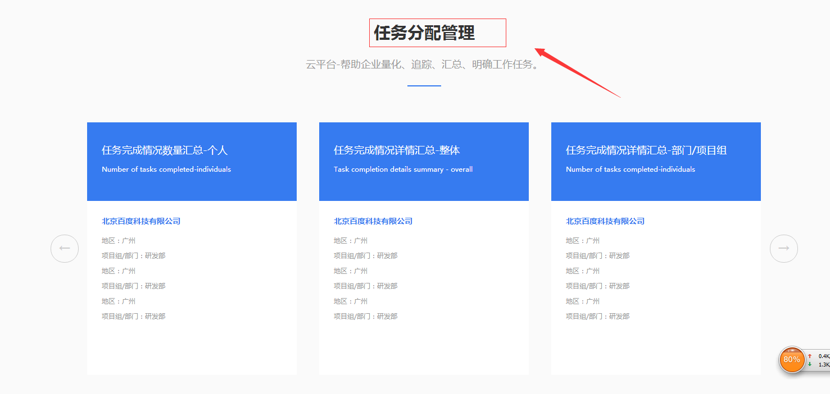

关于公司：图标太粗了，调小一点。

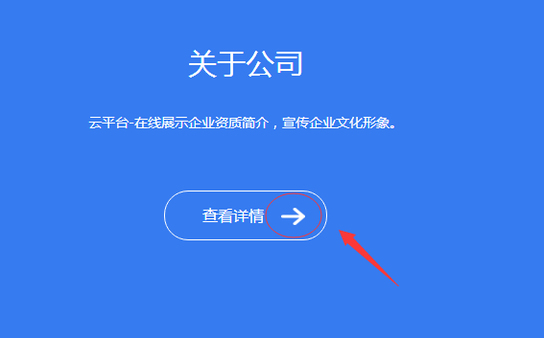

意见与反馈：看图，二边没有对齐

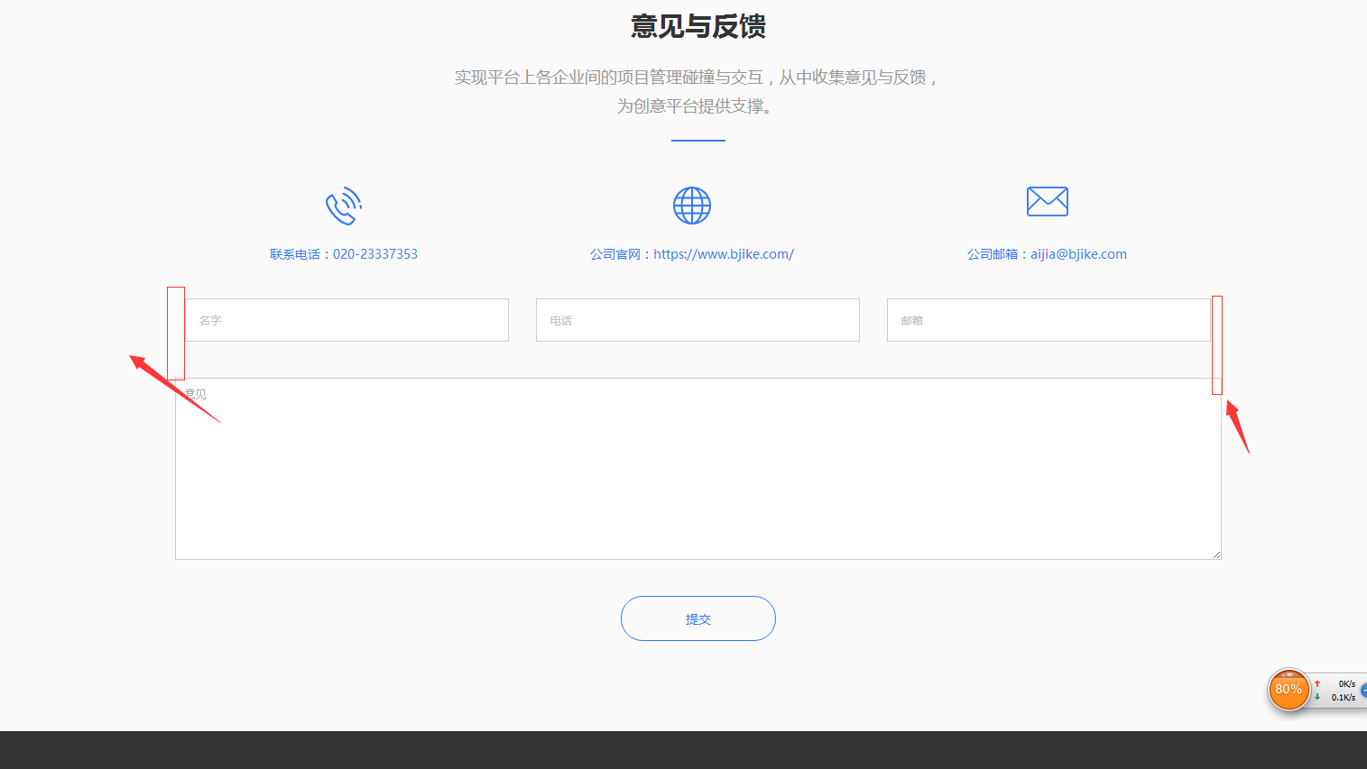

业务开始阶段：间距调小一点，然后了解更多按钮统一平行

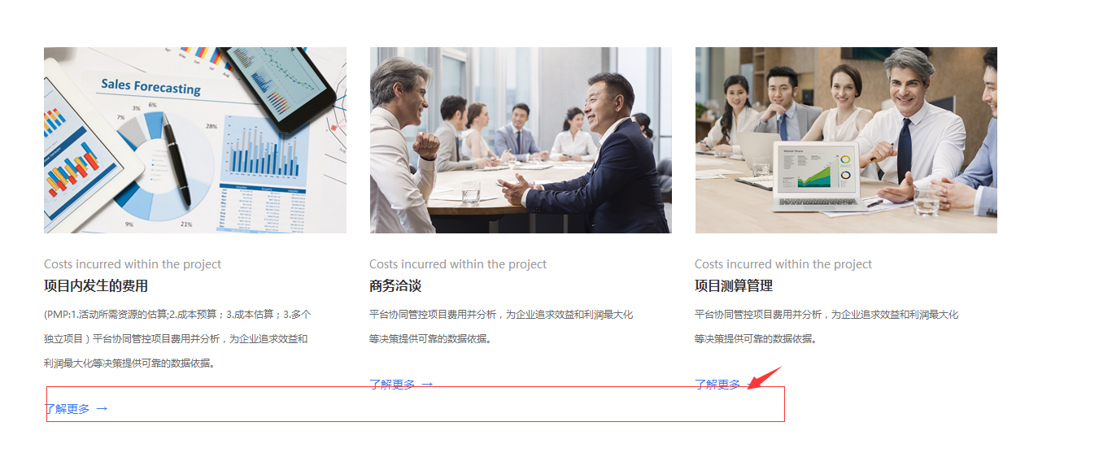

项目实施阶段：滑动按钮图标有点丑，在优化一下。

首页的按钮还没有链接到二级页面，还没有做，功能会继续跟进。

